入力注意事項
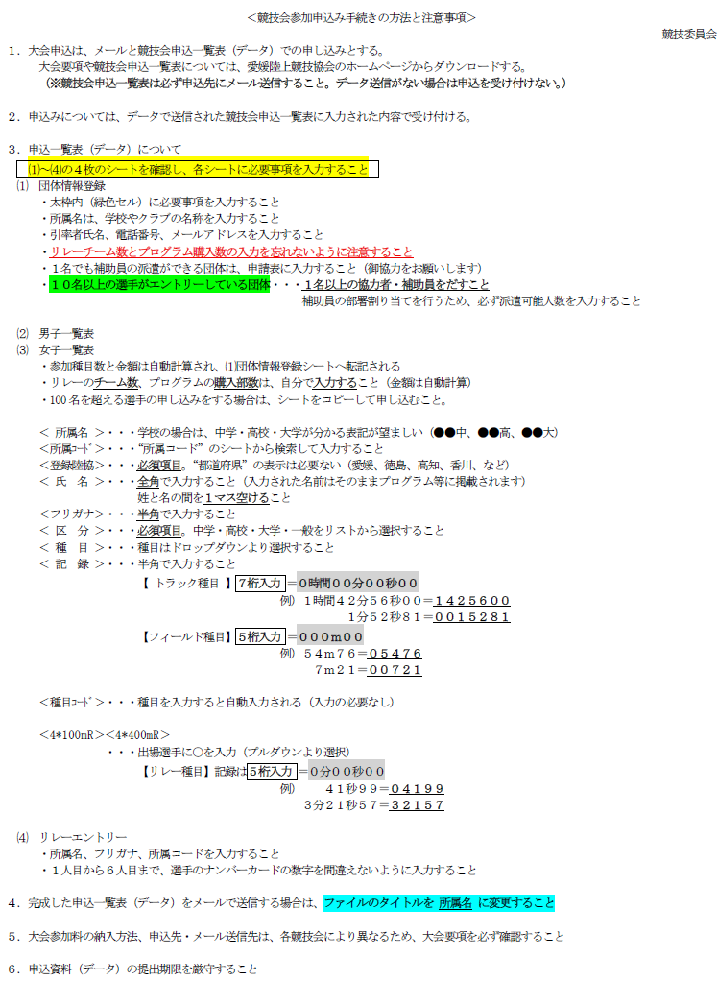

⑴団体情報登録
 | 団体情報登録 及び 申込状況確認シート
 | ※ 太枠で囲まれた緑色のセルには、必要事項を直接入力してください。
 | 大会名 |  | えひめ陸上カーニバル | ※ ⑵⑶の男女申込一覧表から自動転記されます
 | 入力日 |  |  |  |  | 種目参加数 |  | 金額
 | 所属名 |  |  | 男 子 | 個人種目 | 0 |  | 0 | 円
○リレーエントリーチーム数
○プログラム購入冊数
左表の２つのセルは、直接入力すること
 | 引率者 | 氏 名 |  |  | リレー |  | チーム | 0 | 円
 |  | 電 話 |  |  | プログラム |  | 部 | 0 | 円
 |  | メール |  |  |  | 合計金額 |  | 0 | 円
 | 補助員 | 男子(人) |  | 女 子 | 個人種目 | 0 |  | 0 | 円
 |  | 女子(人) |  |  | リレー |  | チーム | 0 | 円
 | ※１人でも構いませんので補助員協力をお願いします |  |  |  | プログラム |  | 部 | 0 | 円
 |  |  |  |  |  | 合計金額 |  | 0 | 円
審判・運営協力者 |  |  |  |  |  | 参加料合計 |  | 0 | 円
○審判・運営協力者
○補助員申請
エントリーが10名を超える団体は必ず入力すること
【10名以上選手がエントリーする団体は必ず１名以上】
① | 氏 名 |  |  |  |  |  |  |  |  | 有
 | 審判資格 |  |  |  |  |  |  |  |  | 無
 | 連絡先 | 電 話
 |  | メール
② | 氏 名
 | 審判資格
 | 連絡先 | 電 話
 |  | メール
③ | 氏 名
 | 審判資格
 | 連絡先 | 電 話
 |  | メール

⑵一覧表男子
4*100mR／4*400mR のチェック欄は、
出場チームが分かるように”チーム記号”をプルダウンから選択すること
えひめ陸上カーニバル 申込者一覧表 【男子】
 |  | ※コード表より |  | 半角 |  | 半角 | 学校 |  | リストより | 半角 |  | リストより | 半角 |  | リストより | 半角 |  | ﾁｪｯｸ | 半角 | ﾁｪｯｸ | 半角
 | 所属名 | 所属コード | 登録陸協 | ﾅﾝﾊﾞｰ | 氏名 | ﾌﾘｶﾞﾅ | 区分 | 学年 | 種目1 | 記録 | 種目ｺｰﾄﾞ | 種目2 | 記録 | 種目ｺｰﾄﾞ | 種目3 | 記録 | 種目ｺｰﾄﾞ | 4*100mR | 記録 | 4*400mR | 記録
例 | 愛媛陸協 | 380000 | 愛媛 | A-1234 | 松山 次郎 | ﾏﾂﾔﾏ ｼﾞﾛｳ | 中学 | 3 | 110mH | 0001500 | 03400 | 中学走幅跳 | 00632 | 07500 | 中学円盤投 | 03567 | 07100 | Ａ | 04321 | Ｂ | 32176
1
2
3
4
5
6
7
8
9
10
11
12
13
14
15
16
17
18
19
20
21
22
23
24
25
26
27
28
29
30
31
32
33
34
35
36
37
38
39
40
41
42
43
44
45
46
47
48
49
50
51
52
53
54
55
56
57
58
59
60
61
62
63
64
65
66
67
68
69
70
71
72
73
74
75
76
77
78
79
80
81
82
83
84
85
86
87
88
89
90
91
92
93
94
95
96
97
98
99
100
／ | ／ | ／ | ／ | ／ | ／ | ／ | ／ | ／ | ／ | ／ | ／ | ／ | ／ | ／ | ／ | ／ | ／ | ／ | ／ | ／ | ／

⑶一覧表女子
4*100mR／4*400mR のチェック欄は、
出場チームが分かるように”チーム記号”をプルダウンから選択すること
えひめ陸上カーニバル 申込者一覧表 【女子】
 |  | ※コード表より |  | 半角 |  | 半角 | 学校 |  | リストより | 半角 |  | リストより | 半角 |  | リストより | 半角 |  | ﾁｪｯｸ | 半角 | ﾁｪｯｸ | 半角
 | 所属名 | 所属コード | 登録陸協 | ﾅﾝﾊﾞｰ | 氏名 | ﾌﾘｶﾞﾅ | 区分 | 学年 | 種目1 | 記録 | 種目ｺｰﾄﾞ | 種目2 | 記録 | 種目ｺｰﾄﾞ | 種目3 | 記録 | 種目ｺｰﾄﾞ | 4*100mR | 記録 | 4*400mR | 記録
例 | 愛媛陸協 | 380000 | 愛媛 | A-1234 | 松山 次郎 | ﾏﾂﾔﾏ ｼﾞﾛｳ | 中学 | 3 | 110mH | 0001500 | 03400 | 中学走幅跳 | 00632 | 07500 | 中学円盤投 | 03567 | 07100 | Ａ | 04321 | Ｂ | 32176
1
2
3
4
5
6
7
8
9
10
11
12
13
14
15
16
17
18
19
20
21
22
23
24
25
26
27
28
29
30
31
32
33
34
35
36
37
38
39
40
41
42
43
44
45
46
47
48
49
50
51
52
53
54
55
56
57
58
59
60
61
62
63
64
65
66
67
68
69
70
71
72
73
74
75
76
77
78
79
80
81
82
83
84
85
86
87
88
89
90
91
92
93
94
95
96
97
98
99
100
／ | ／ | ／ | ／ | ／ | ／ | ／ | ／ | ／ | ／ | ／ | ／ | ／ | ／ | ／ | ／ | ／ | ／ | ／ | ／ | ／ | ／

⑷リレーエントリー
申込記録は５桁で入力すること（例：45秒21 → ０４５２１）
リレーメンバーシート

 | No | 校名略称＋ﾁｰﾑ記号 | ﾌﾘｶﾞﾅ | 所属コード | 申込記録 | 1人目 | 2人目 | 3人目 | 4人目 | 5人目 | 6人目
記 入 例 | 1 | 松山東Ａ | ﾏﾂﾔﾏﾋｶﾞｼ | 386008 | 04455 | 1490 | 1491 | 1493 | 1495 | 1496 | 1500
男子 ４×１００ｍＲ
男子 ４×１００ｍＲ
男子 ４×１００ｍＲ
男子 ４×１００ｍＲ
男子 ４×１００ｍＲ
男子 ４×１００ｍＲ
男子 ４×１００ｍＲ
女子 ４×１００ｍＲ
女子 ４×１００ｍＲ
女子 ４×１００ｍＲ
女子 ４×１００ｍＲ
女子 ４×１００ｍＲ
女子 ４×１００ｍＲ
女子 ４×１００ｍＲ
男子 ４×４００ｍＲ
男子 ４×４００ｍＲ
男子 ４×４００ｍＲ
男子 ４×４００ｍＲ
男子 ４×４００ｍＲ
男子 ４×４００ｍＲ
男子 ４×４００ｍＲ
女子 ４×４００ｍＲ
女子 ４×４００ｍＲ
女子 ４×４００ｍＲ
女子 ４×４００ｍＲ
女子 ４×４００ｍＲ
女子 ４×４００ｍＲ
女子 ４×４００ｍＲ

